상품제안서
소울316 스테인리스강 보온병 텀블러 500ml | 상품코드: S06298

 |  |  |  |  |  |  | 02-713-8555 | www.synergygift.co.kr
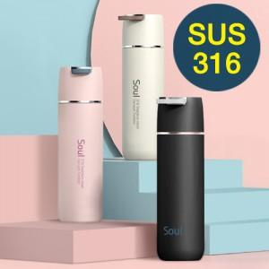

【상세/제작정보】

【인쇄/포장옵션】 | 실크, 레이저, 풀칼라 / 포장지포장

【공급단가】 | 수량 | 30~ | 100~ | 300~ | 500~ | 1,000~
*VAT별도 | 블랙 | 15,300원 | 14,300원 | 13,700원 | 13,500원 | 13,200원
 | 아이보리 | 15,300원 | 14,300원 | 13,700원 | 13,500원 | 13,200원
 | 핑크 | 15,300원 | 14,300원 | 13,700원 | 13,500원 | 13,200원

【상품 URL】 | https://www.synergygift.co.kr:443/src/goods_detail.php?gdno=17307

